Block図(基本設計流用)
■ Block図
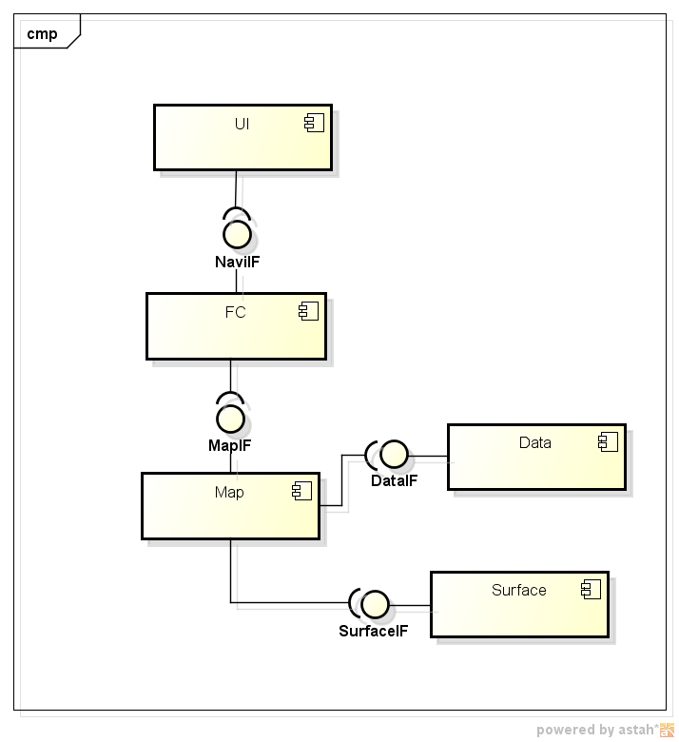

■ Block図の説明

FCに地図のIFを提供します。
DataIFを経由して、データ取得することができます。
SurfaceIFを経由して、Surface制御はできます。

UseCase図
■ use case図
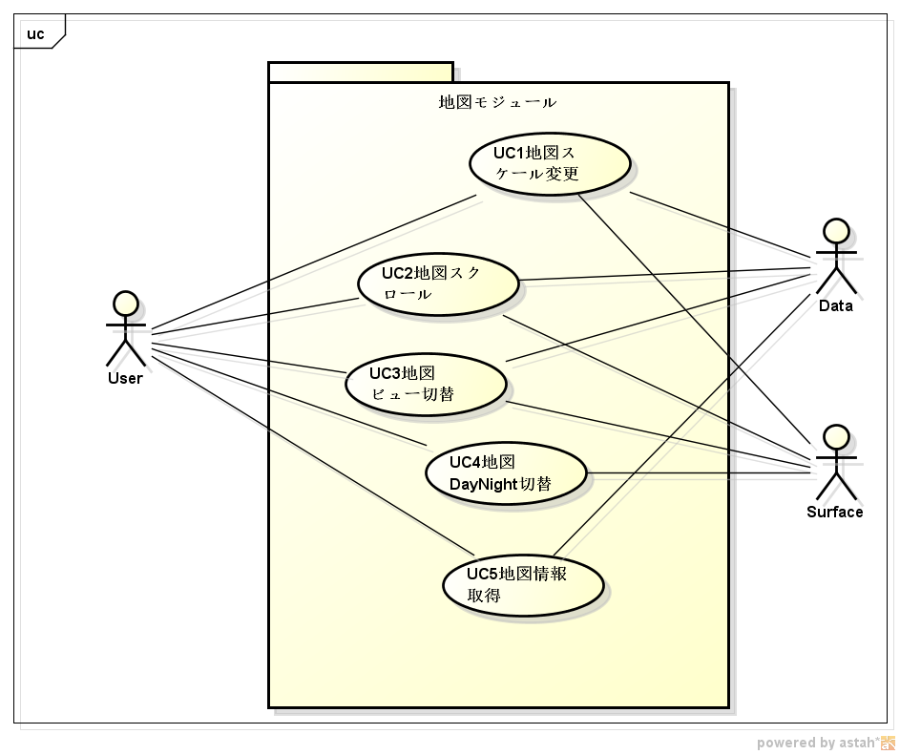

■ use caseの説明

ユーザ操作から、以下のユースケースができます。
 | 地図スケール変更
 | スクロール
 | ビュー切替
 | DayNight切替
 | 地図情報取得

クラス図
■ クラス図
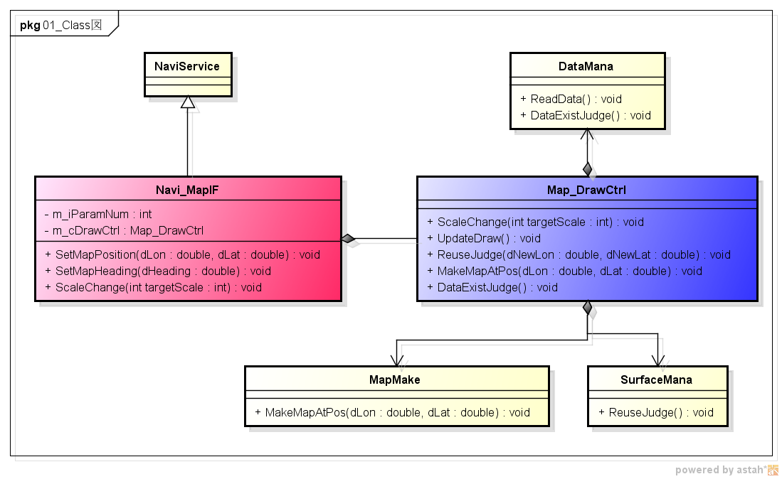

■ 各クラスの役割

Navi_MapIF
 | 外部に地図モジュールのI/Fを提供する。

Map_DrawCtrl
 | 地図描画制御を行う。

DataMana
 | データ管理を行う。

SurfaceMana
 | サーフェース管理を行う。

MapMake
 | 地図作成を行う。

シーケンス図
■ 地図Scale変更のSequence
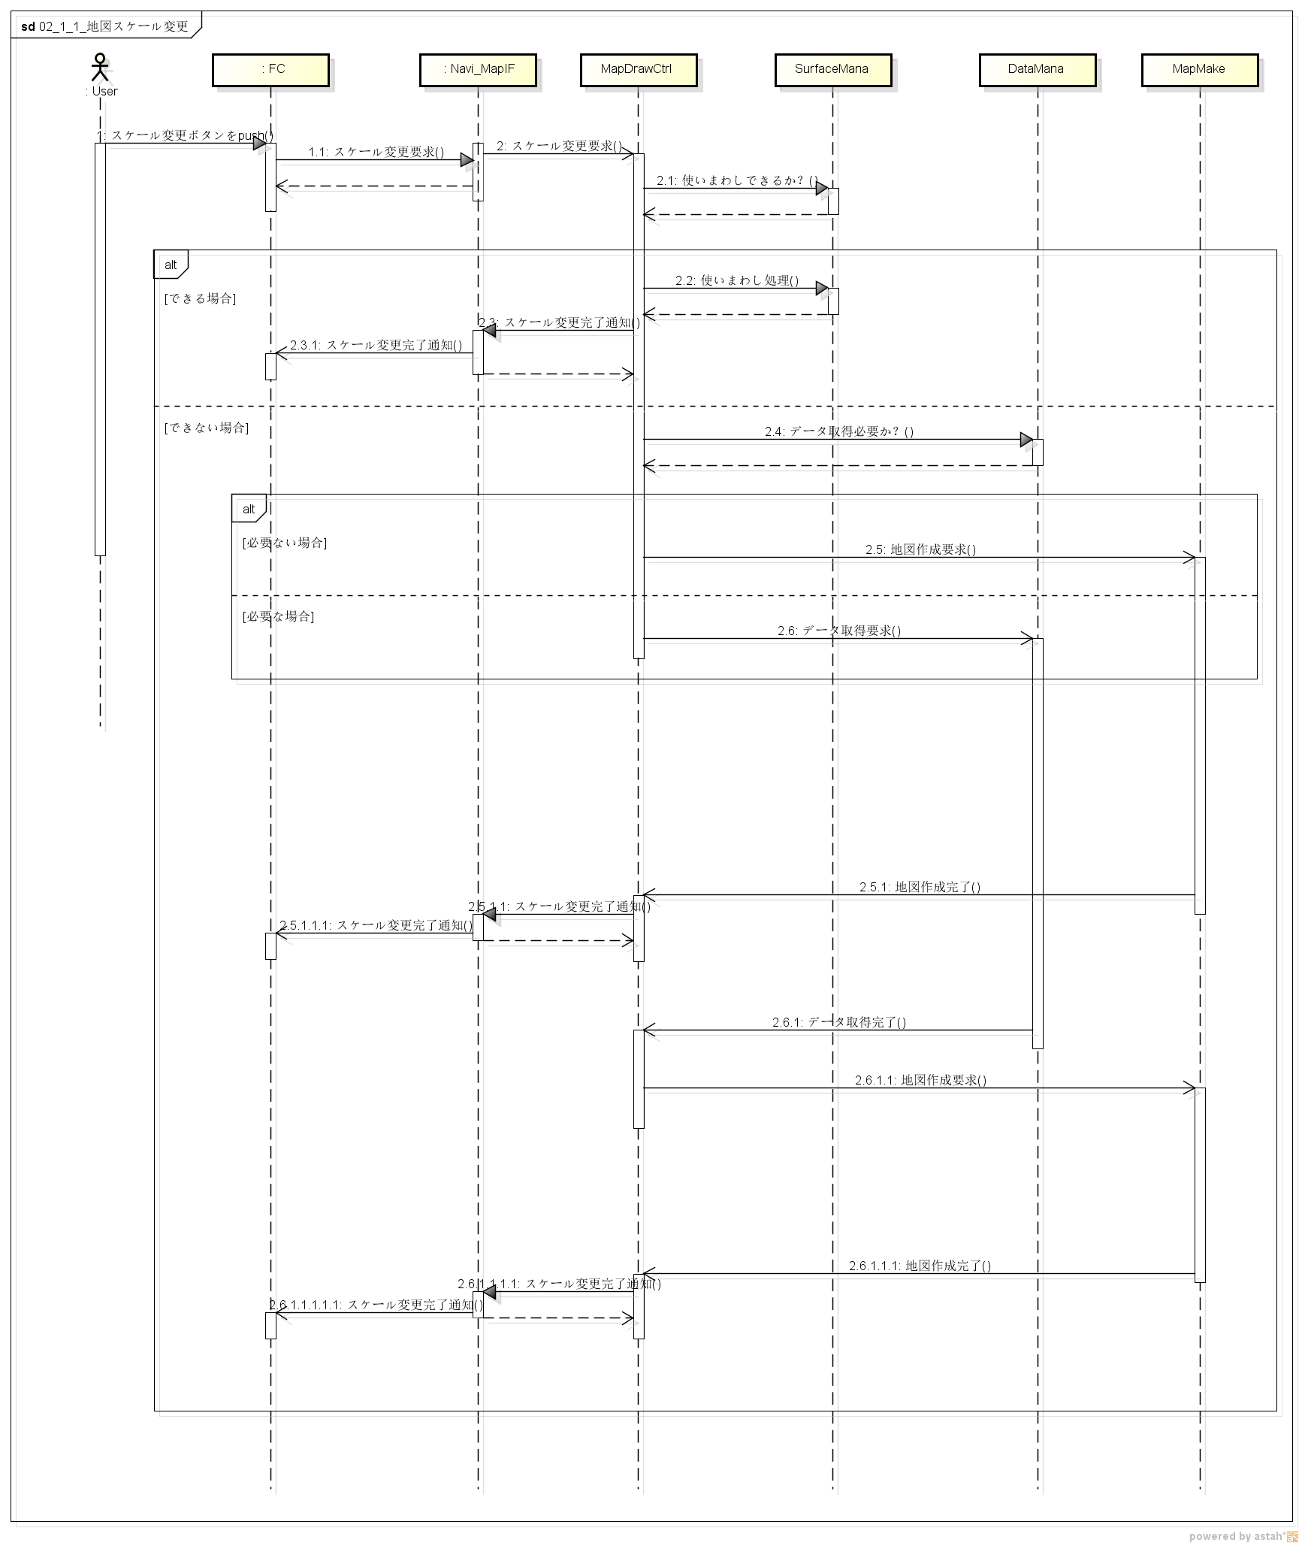
Sequence1

■ Sequenceの説明

ユーザが地図スケール変更を行うときのシーケンス図になります。

FCから地図スケール変更要求が来る時に、使いまわし判断を行い、使いまわしできる場合、そのまま描画してFCに通知します。
できない場合、地図作成を行い、準備できたら描画して、FCに通知します。

地図作成する時に、データがキャッシュされない場合、地図データを読み込む必要があります。

■ 模块间Write→ReadデータSequence(★必须作成⇒此部分设计时必须考虑。)

※针对A模块Write，B模块的Read的情况，如播放进度、设定值等，需要单独做成
Sequence进行描述，防止B模块读取到老的值。
※如果不存在这种情况，请说明原因，并写明无模块间的Write→ReadデータSequence

■模块间Write→ReadデータSequenceの説明

Activity図
■ Scale change activity図
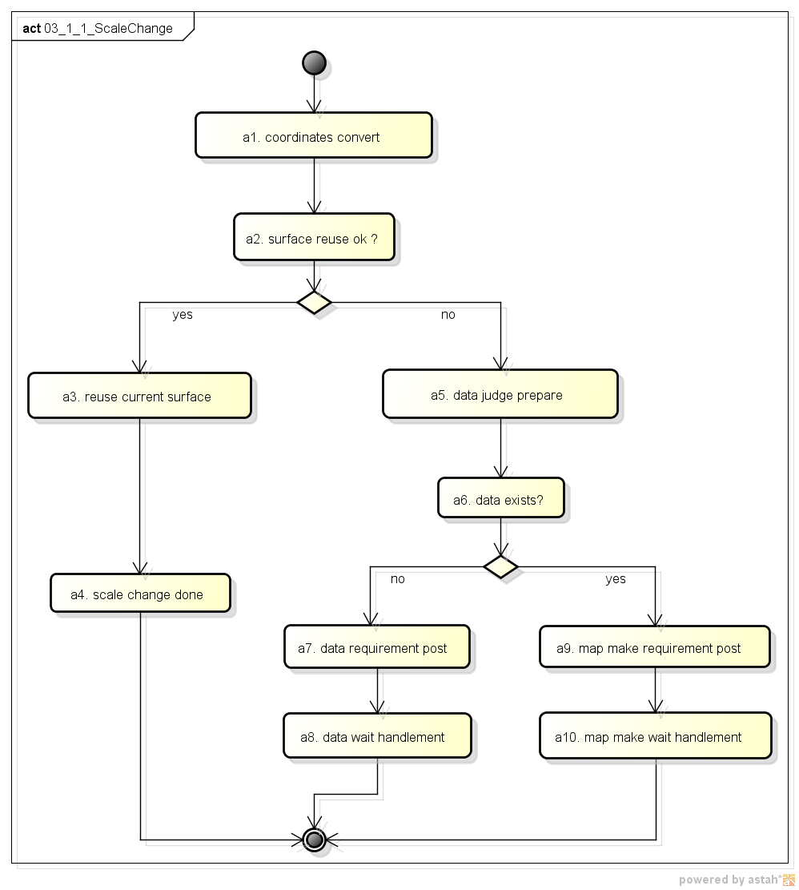

■ Activityの説明

data wait handlementは、データ取得要求を投げて、ここで終了ですが、データsubmoduleで続けて処理必要です。
map make wait handlementは、地図作成要求を投げて、ここで終了ですが、作成submoduleで続けて処理必要です。

Flow図
■ Flow図

 | Tuner Control层Task处理(负责与DSP交互)

时间函数
start
start
TASK_Tuner_Controller
 | TUNAPP_EVT_MANAGER

DSP BUSY?
启动超时（1s）
超时时间到?
tuner_ctrl_Command_Send_DSP

调用DSP接口，发送TUNER命令,清FLG,BUF
Cmd Buf为空？

结束
DSP BUSY？
重新计时

TASK_Tuner_Controller
start
调用DSP接口，发送TUNER命令
 | TUNAPP_EVT_CALLBACK

cmd buf是否为空？
tuner_ctrl_Command_Send_DSP

结束

调用DSP接口，发送TUNER命令,清FLG,BUF

结束

 | 回调函数（）

start
Callback Func
 | command 命令完成

set flg，启动control task,同时清超时标志

结束

State図
■ 状態遷移図
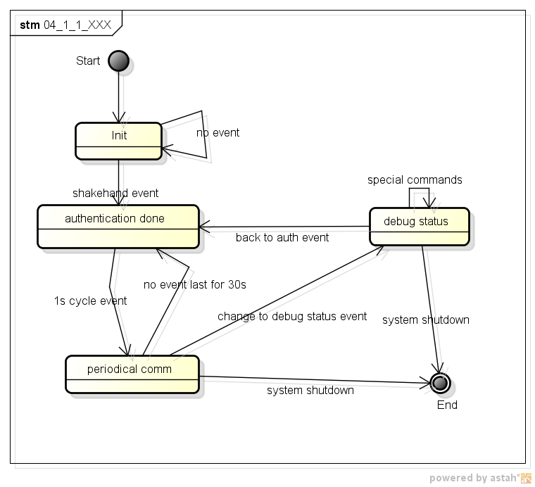

■ 遷移の説明

shakehand event: ID 02 event
system shutdown: system exists
periodical commの時に、30秒のタイマーでイベント来ない場合、通信途絶とします。
ただ、30秒の中で一度定期イベントが来ると、タイマーを再起動とします。

BlinkReset
对象模块 |  | [模块名称]
对象模块是否存在OFF的处理？ |  |  | [存在 or 不存在]
存在的话，有什么样的处理？ |  |  | [具体描述存在什么处理]

存在的话，对象模块Crush的时候，上述处理如何复归？ |  |  | [具体描述复归的操作]

 |  | Client端挂掉的场合 |  |  |  | Server端挂掉的场合
关联模块 | 关联模块相对对象模块的关系（Server or Client） | 1-1. 与对象模块之间是否存在互相调用的情况？(※１) | 1-2. 存在互相调用时，Client发生Crush，Server端模块应该如何对策？ | 1-3. 与对象模块存在事件通知或者时序要求的情况？（※２） | 1-4. 存在时序要求时，Client发生Crush，Server端模块模块该如何对策？ | 2-1. Server端发生Crush时，Client端如何恢复与Server端的时序？（※３）
[模块名称] | [Client or Server] | [存在 or 不存在] | [具体对策] | [存在 or 不存在] | [具体对策] | [具体对策]

関連Moduleの洗い出しは、どのような手段で実施したか？ |  |  |  | [关联模块的抽出方法 例如：基本設計書とMakefileの依存関係情報から抽出した。]

※１
下記のように１往復の単純なシーケンスであれば、Sequence中にＣｌｉｎｅｔがCrashしてもServer側では問題はない。

正常時 |  |  |  |  | 異常発生時

×
ここでCrash発生

この通知はClinetには届かないがServer側の動作としては問題はない。

しかし、下記のように２往復以上のCrossシーケンスの場合には、Sequnece中にClinetがCrashすると問題がある。

正常時 |  |  |  |  | 異常発生時
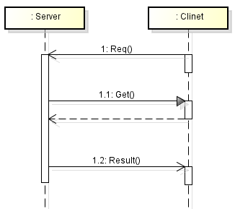

×
ここでCrash発生

ClinetがCrashしているため、Getは失敗する。Server側のSequenceとしても失敗する。

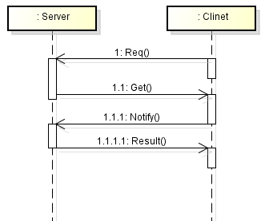

×
ここでCrash発生

ClinetがCrashしているため、Notifyが通知されない。Server側のシーケンスが終了しない。

※２
下記のようにPareでCallすべきIFを提供していた場合、Sequence中にＣｌｉｎｅｔがCrashすると問題がある。

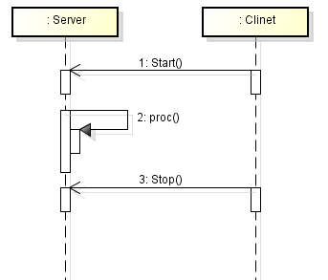

×
ここでCrash発生

ClinetがCrashしているため、StopがCallされない。Server側のシーケンスが終了しない。

※３
どのような条件であってもServerがＣｒａｓｈすると、Clinetでは問題が発生する。
正常時 |  |  |  |  | 異常発生時

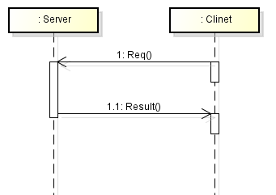

ここでCrash発生
×

この通知は発行されない。Clinetのシーケンスが終了しない。

構造体一覧
構造体一覧 |  |  |  |  |  | 目次に戻る

◆構造体/共用体定義構成
※如果没有構造体/共用体，请在A19单元格里写明“无構造体/共用体”。

例
構造体/共用体の定義は以下の通り |  |  |  | 削除部分除外的Size总计(Byte) | 8
NO | 型名 | Memeber名 | 新規/変更/既存/削除 | 内容 | Size(Byte) | 備考
≪bcan_ctrl_sys.h≫
1 | struct BCAN_RX_ILL_INFO | union{ unsigned char all; struct{ unsigned char C_ILSTEP:5; unsigned char Reserved:1; unsigned char C_ACILL:1; unsigned char C_ILCANCEL:1; }byte; }byte0; | 新規 | 1-22 STEP ILL ON/OFF ILL Cancellation | 1 | -
2 |  | unsigned char byte1; | 既存 | reserved | 1 | -
3 |  | unsigned char byte2; | 既存 | reserved | 1 | -
4 |  | unsigned char byte3; | 既存 | reserved | 1 | -
5 |  | unsigned char byte4; | 既存 | reserved | 1 | -
6 |  | union{ unsigned char all; struct{ unsigned char C_METER_ILL_STEP:5; unsigned char Reserved:1; unsigned char C_METER_ILL_STATUS:1; unsigned char C_METER_ILL_CANCEL:1; }byte; }byte5; | 変更 | 1-22 STEP ILL ON/OFF METER ILL Cancellation | 1 | -
7 |  | unsigned char byte6; | 変更 | reserved | 1 | -
8 |  | unsigned char byte7; | 変更 | reserved | 1 | -
9 |  | unsigned char byte9; | 削除 | reserved | 1 | -
10 |  | unsigned char byte10; | 削除 | reserved | 1 | -
-
1
2
3
4
5
6
7
8
9
10
11
12
13
14
15
16
17
18

変数一覧
変数一覧 |  |  |  |  |  |  |  |  |  |  |  | 目次に戻る

◆変数構成
※如果没有全局变量，请在A17单元格里写明“无全局变量”。

例
変数構成は以下の表の通り
NO | 変数名 | 型 | 新規/変更/ 既存/削除 | 初期値 | Size(Byte) | 上限値 | 下限値 | 内容 | 変更目的(追加目的) | 内部/ 外部 | 備考
≪bcan_ctrl_sys.h≫
1 | bcan_ctrl_status | BCAN_CTRL_STATUS | 既存 | 0x00 |  | 0x10 | 0x00 | B-CAN状態制御管理情報 | - | 内部 | -
≪bcan_diag_sys.h≫
1 | bcan_diag_info | BCAN_DIAG_INFO | 既存 | 0x00 |  | 0xFF | 0x00 | ダイアグ管理情報 | - | 内部 | -
≪bcan_rx_sys.h≫
1 | bcan_rx_status | unsigned char | 既存 | 0x00 |  | 0x03 | 0x00 | 受信制御タスク状態 | - | 内部 | -
2 | bcan_rx_data[BCAN_RX_MAX_FRAME] | B_CAN_ExIDFrame | 新規 | 0x00 |  | 0xFF | 0x00 | 受信フレーム格納領域 | - | 内部 | -
3 | bcan_rx_dcd_data[BCAN_RX_MAX_FRAME_TYPE] | BCAN_RX_DCD_DATA | 変更 | 0x00 |  | 0xFF | 0x00 | デコードデータ格納領域 | - | 内部 | -
4 | bcan_rx_event | BCAN_RX_EVENT_INFO | 削除 | 0x00 |  | 0x02 | 0x00 | イベントフレーム管理情報 | - | 内部 | -
-
1
2
3

